Presa dati 11-12-20
Laboratorio di Esperimentazioni II - Esp. 1 e 2 {RAW DATA} |  |  |  |  |  |  |  |  |  | 2020-12-11
 |  |  |  |  |  |  |  |  |  |  |  |  | Corso di Esperimentazioni 2
 |  |  |  |  |  |  |  |  |  |  |  |  | Prof. R. Bellan
Federica Sibilla - Valerio Pagliarino - Filippo Oreglia

Esp. 1 - Resistenza interna strumenti

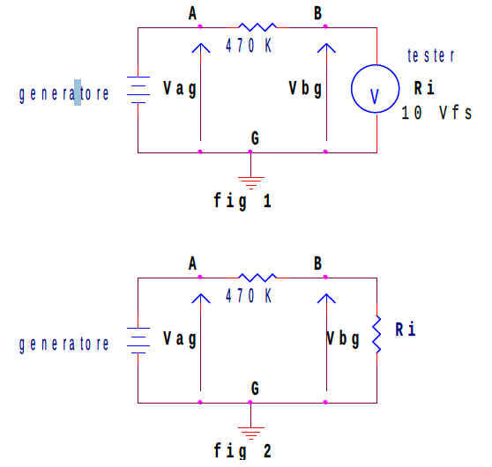
Valore della resistenza R1 (470K) kΩ: |  |  | 485.3 | ± | 2.9 |  | Le misure del ponte sono a 1KHz |  |  |  |  | Alimentatore impostato a 8V 100 mA max
 |  |  |  |  |  |  |  |  |  |  |  | Assorbimento corrente su display alimentatore: 1 mA
 |  |  |  |  | RESISTENZA INTERNA VOLTMETRO
 |  |  |  |  | Vag (V) | 7.9 |  | ± | 0.1 |  |  | Vag (V) | 7.994 | ± | 0.013
 |  |  |  |  | ANALOGICO SCALA 10V |  |  |  |  |  |  | DIGITALE

 |  |  |  |  | Vbg (V) | 2.2 |  | ± | 0.1 |  |  | Vbg (V) | 7.593 | ± | 0.013
 |  |  |  |  | ANALOGICO SCALA 10V |  |  |  |  |  |  | DIGITALE

 |  |  |  |  | RESISTENZA INTERNA AMPEROMETRO
 |  |  |  |  | Vtot (V) | 7.992 |  | ± | 0.013 |  | I (mA) | 49.0 | ± | 0.5
 |  |  |  |  | Misura con voltmetro digitale - Ri amperometro analogico |  |  |  |  |  | Multimetro analogico scala 50 mA

 |  |  |  |  | Vamp (mV) | 556.5 |  | ± | 1.1 |  | R (Ω) | 155.76 | ± | 0.34
 |  |  |  |  | Misura con voltmetro digitale - Ri amperometro analogico |  |  |  |  |  | Misura con ponte LCR (Ri Amp. analogico)

 |  |  |  |  | Vtot (V) | 7.991 |  | ± | 0.013 |  | I (mA) | 47.70 | ± | 0.29
 |  |  |  |  | Misura con voltmetro digitale - Ri amperometro digitale |  |  |  |  |  | Multimetro digitale

 |  |  |  |  | Vamp (mV) | 340.7 |  | ± | 0.8 |  | R (Ω) | 155.76 | ± | 0.34
 |  |  |  |  | Misura con voltmetro digitale - Ri amperometro digitale |  |  |  |  |  | Misura con ponte LCR (Ri Amp. analogico)

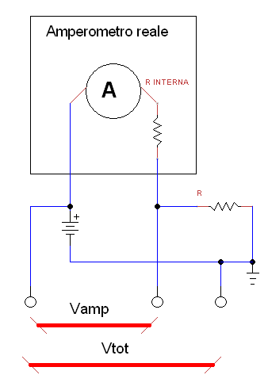
Esp. 1 - IV Lampadina
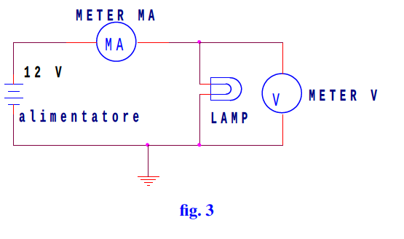

 |  |  |  |  | R a freddo (Ω) | 50.57 |  | ± | 0.13
 |  |  |  |  | Ponte LCR

 |  |  |  |  | Vgen (V) | V (V) | Errore (V) | I (mA) | Errore (mA) | R=V/I (Ω) | P=VI (W)
 |  |  |  |  | 0.0 | 0.0000 | 0.0000 | 0.000 | 0.000 | ? | 0.00
 |  |  |  |  | 0.5 | 0.4060 | 0.0009 | 4.929 | 0.007 | 0.082 | 2.00
 |  |  |  |  | 1.0 | 0.8996 | 0.0014 | 7.433 | 0.009 | 0.121 | 6.69
 |  |  |  |  | 1.5 | 1.385 | 0.006 | 9.240 | 0.010 | 0.150 | 12.80
 |  |  |  |  | 2.0 | 1.806 | 0.007 | 10.72 | 0.10 | 0.168 | 19.36
 |  |  |  |  | 2.5 | 2.308 | 0.007 | 12.35 | 0.11 | 0.187 | 28.50 | ← luce emessa rilevabile ad occhio
I(V)
 |  |  |  |  | 3.0 | 2.780 | 0.008 | 13.73 | 0.12 | 0.202 | 38.17
 |  |  |  |  | 3.5 | 3.271 | 0.008 | 15.06 | 0.13 | 0.217 | 49.26
 |  |  |  |  | 4.0 | 3.750 | 0.009 | 16.36 | 0.13 | 0.229 | 61.35
 |  |  |  |  | 4.5 | 4.280 | 0.009 | 17.65 | 0.14 | 0.242 | 75.54
 |  |  |  |  | 5.0 | 4.702 | 0.010 | 18.64 | 0.14 | 0.252 | 87.65
 |  |  |  |  | 5.5 | 5.176 | 0.010 | 19.69 | 0.15 | 0.263 | 101.92
 |  |  |  |  | 6.0 | 5.733 | 0.011 | 20.92 | 0.15 | 0.274 | 119.93
 |  |  |  |  | 6.5 | 6.227 | 0.011 | 21.95 | 0.16 | 0.284 | 136.68
 |  |  |  |  | 7.0 | 6.743 | 0.012 | 22.96 | 0.16 | 0.294 | 154.82
 |  |  |  |  | 7.5 | 7.205 | 0.012 | 23.85 | 0.17 | 0.302 | 171.84
 |  |  |  |  | 8.0 | 7.720 | 0.013 | 24.77 | 0.17 | 0.312 | 191.22
 |  |  |  |  | 8.5 | 8.212 | 0.013 | 25.69 | 0.18 | 0.320 | 210.97
 |  |  |  |  | 9.0 | 8.702 | 0.014 | 26.58 | 0.18 | 0.327 | 231.30
 |  |  |  |  | 9.5 | 9.190 | 0.014 | 27.45 | 0.19 | 0.335 | 252.27
 |  |  |  |  | 10.0 | 9.684 | 0.015 | 28.30 | 0.19 | 0.342 | 274.06
 |  |  |  |  | 10.5 | 10.12 | 0.06 | 29.08 | 0.20 | 0.348 | 294.29
 |  |  |  |  | 11.0 | 10.58 | 0.06 | 29.86 | 0.20 | 0.354 | 315.92
 |  |  |  |  | 11.5 | 11.15 | 0.06 | 30.80 | 0.20 | 0.362 | 343.42
 |  |  |  |  | 12.0 | 11.56 | 0.06 | 31.45 | 0.21 | 0.368 | 363.56

Esp. 2 - Ciclo di Isteresi nucleo trasformatore |  |  |  |  |  |  |  |  |  |  |  | Dispositivi di misura e generatori
 |  |  |  |  |  |  |  |  |  |  |  | Multimetro Amprobe 37XR-A
R1 (Ω) | 100 | ± | 5 |  | R2 (kΩ) | 485.3 |  | ± | 2.9 |  |  | Multimetro ICE Supertester 680R
Dati di targa |  |  |  |  | Ponte LCR |  |  |  |  |  |  | Oscilloscopio Tektronics TDS 2002C
 |  |  |  |  |  |  |  |  |  |  |  | Gen. di funzioni GW-Instek GFC-3015
C (uF) | 5.074 | ± | 0.013 |  | Vin PP (V) | 325 |  | ± | 33 |  |  | Alimetatore da lab PS-305D
Ponte LCR |  |  |  |  | Dati fornitore di energia

Vab PP (V) | 40.4 | ± | 1.0 |  | Vx PP (V) | 36.6 |  | ± | 1.0
5V / DIV |  |  |  |  | 5V / DIV

V1 PP (V) | 5.56 | ± | 0.20 |  | V2 PP (V) | 11.1 |  | ± | 0.4
1V / DIV |  |  |  |  | 2V / DIV

Vy (mV) | 15.5 | ± | 0.4 |  | Base dei tempi sempre a 5ms / div
2mV / DIV
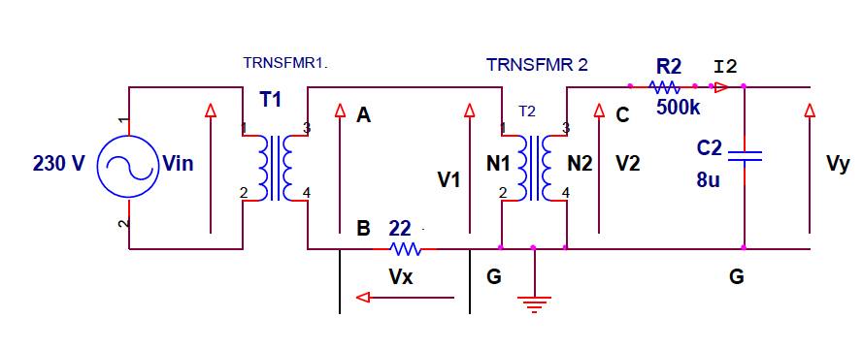

Esp. 2 - Resistenza interna oscilloscopio

V2 PP (V) | 11.1 | ± | 0.4 |  | Vdg (V) |  | 7.52 | ± |  | 0.20
2V / DIV |  |  |  |  | 1V / div

R1 (kΩ) | 485.3 | ± | 2.9
Ponte LCR
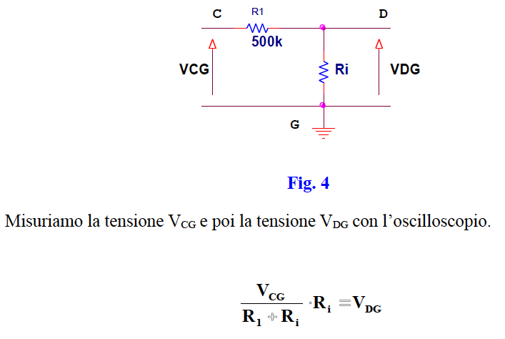

Esp. 2 - Prove con altri condensatori - integratore (resistenza R2 invariata)

 |  | C | Vy | Scala | Filename |  | Err su C | Err su Vy
 |  | 5,074 uF | 13,5 mV | 2 mV/DIV | TEK0001 |  | 0,013 uF | 0,4 mV
 |  | 1,024 uF | 56,4 mV | 10 mV/DIV | TEK0002 |  | 0,005 uF | 2,0 mV
 |  | 143,22 nF | 378 mV | 50 mV/DIV | TEK0003 |  | 0,32 nF | 10 mV
 |  | 46,98 nF | 1,17 V | 200 mV/DIV | TEK0004 |  | 0,12 nF | 0,04 V

 |  |  |  |  | ^ I files bitmap delle acquisizioni con oscilloscopio sono salvati nel repository GIT

